1-006
テスト項目番号 | 1ー006
対象クラス | UserService.java
対象メソッド | insertUserInfo
テスト内容 | インプットのUserFormインスタンスからユーザIDとユーザ名を取得し、パスワードをハッシュ化、権限2を付与してDBテーブルusersに1レコード追加される |  |  |  |  | ※ハッシュ化確認
前提条件 | userFormインスタンスをセットする UserId : test@test UserName: test Password:test
確認内容 | DBのusersテーブルに下記レコードが追加される user_id : test@test user_name : test password : testをBcryptでハッシュ化したもの authority : 2
テストツール | Junit
実施日 | 2020-12-24

●テストメソッド名： |  | 正常系_insertUserInfo_DBテーブルに追加_1レコード追加される

実行結果

テストコード
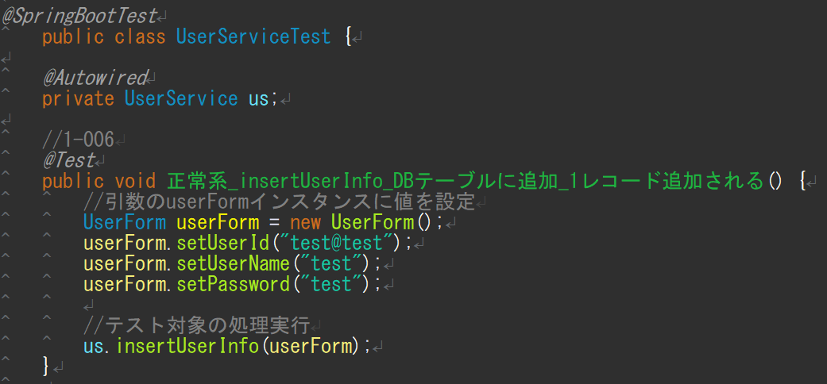

 |  |  | ※DBへのInsert処理はDBUnitで検証すべきだが、DB Unit使用方法の調査時間が取れないため、
 |  |  | メソッド実行前後のDBテーブルを比較して検証する

データベース usersテーブル
メソッド実行前 |  |  |  |  | メソッド実行後
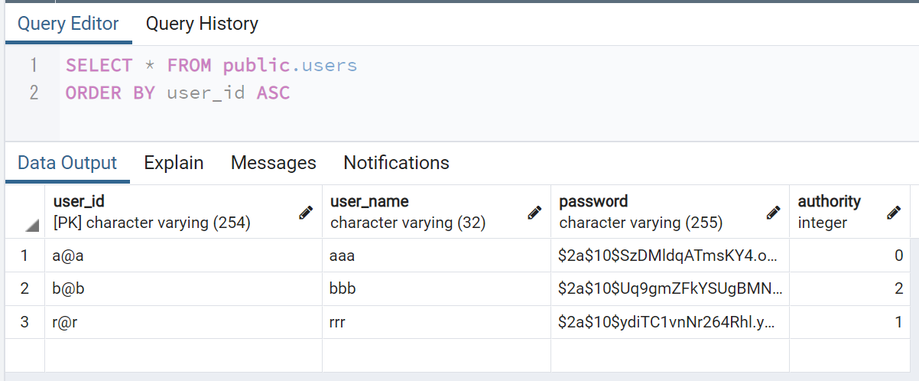
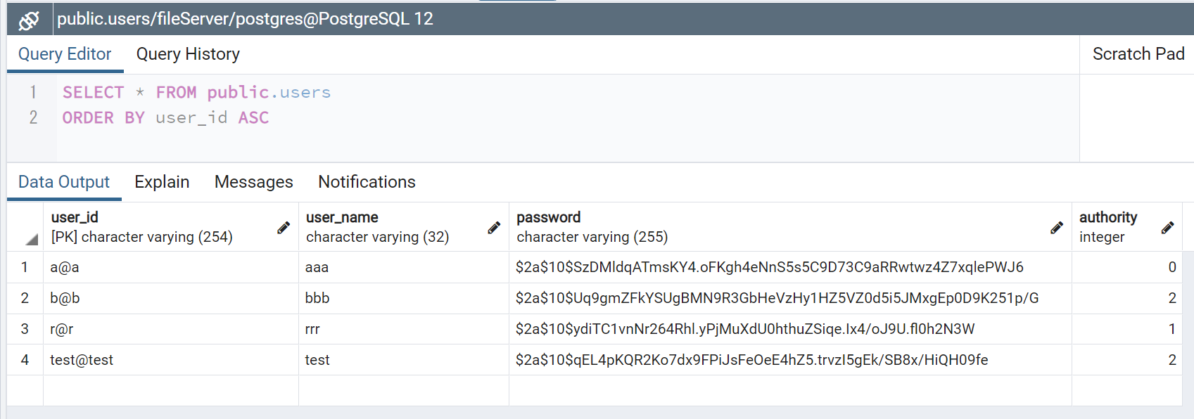

 |  |  |  | →

 |  |  |  |  | 指定した値が1レコード挿入されていることを確認

1-007
テスト項目番号 | 1ー007
対象クラス | UserService.java
対象メソッド | isDuplicatedUserId
テスト内容 | 入力値がデータベース(usersテーブル)のuser_idに重複しない場合、falseを返す
前提条件 | データベース(usersテーブル)のuser_idに存在しない値[String型 a@aa]を引数にセットする
確認内容 | falseが返される
テストツール | Junit
実施日 | 2020-12-24

●テストメソッド名： |  | 正常系_isDuplicatedUserId_ユーザIDの重複なし_false

実行結果

テストコード
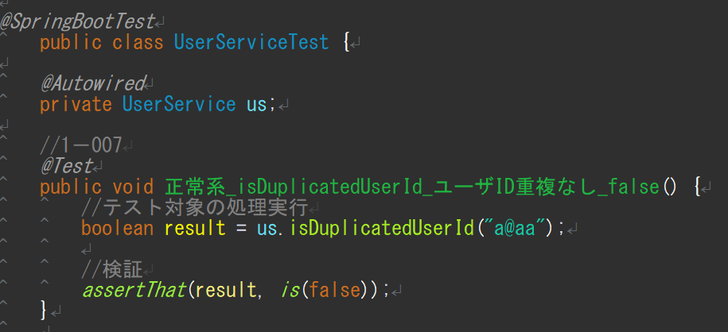

データベース usersテーブル

1-008
テスト項目番号 | 1ー008
対象クラス | UserService.java
対象メソッド | isDuplicatedUserId
テスト内容 | 入力値がデータベース(usersテーブル)のuser_idに重複する場合、trueを返す
前提条件 | データベース(usersテーブル)のuser_idに存在する値[String型 a@a]を引数にセットする
確認内容 | trueが返される
テストツール | Junit
実施日 | 2020-12-24

●テストメソッド名： |  | 異常系_isDuplicatedUserId_ユーザIDの重複あり_false

実行結果

テストコード


データベース usersテーブル

1-009
テスト項目番号 | 1ー009
対象クラス | UserService.java
対象メソッド | isDuplicatedUserName
テスト内容 | 入力値がデータベース(usersテーブル)のuser_nameに重複しない場合、falseを返す
前提条件 | データベース(usersテーブル)のuser_idに存在しない値[String型 aab]を引数にセットする
確認内容 | falseが返される
テストツール | Junit
実施日 | 2020-12-24

●テストメソッド名： |  | 正常系_isDuplicatedUserName_ユーザ名の重複なし_false

実行結果

テストコード
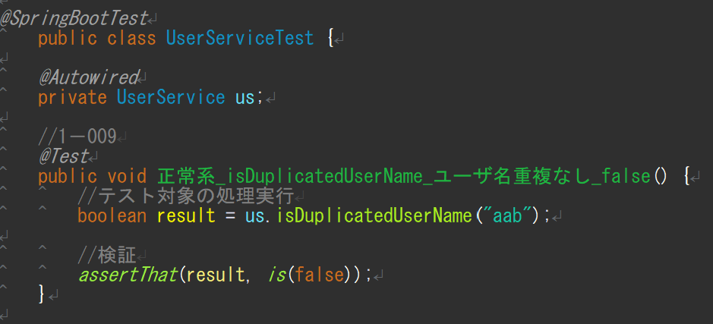

データベース usersテーブル

1-010
テスト項目番号 | 1ー010
対象クラス | UserService.java
対象メソッド | isDuplicatedUserName
テスト内容 | 入力値がデータベース(usersテーブル)のuser_nameに重複する場合、trueを返す
前提条件 | データベース(usersテーブル)のuser_idに存在しない値[String型 aaa]を引数にセットする
確認内容 | trueが返される
テストツール | Junit
実施日 | 2020-12-24

●テストメソッド名： |  | 異常系_isDuplicatedUserName_ユーザ名の重複あり_false

実行結果

テストコード
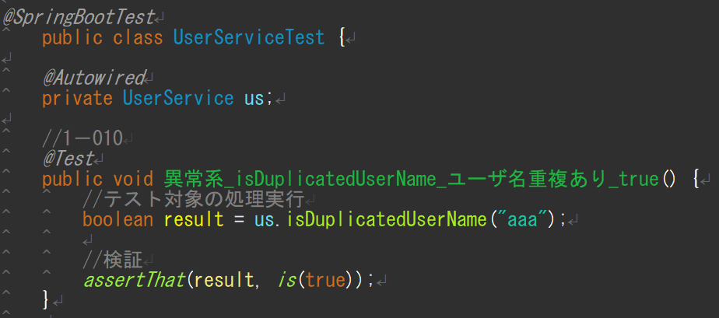

データベース usersテーブル

2-008
テスト項目番号 | 2-008
対象クラス | UserService.java
対象メソッド | updateName
テスト内容 | String型のuserIdとString型のnewNameを受け取り、DBテーブルusersのuser_idに紐づくuser_nameがnewNameの値に更新される
前提条件 | String型のuserId[test@test]とString型のnewName[renameTest]をセットする
確認内容 | DBテーブルusersのuser_id[test@test]に紐づくuser_nameがnewName[renameTest]の値に更新される
テストツール | Junit
実施日 | 2020-12-24

●テストメソッド名： |  | 正常系_updateName_ユーザ名を更新_DBテーブル更新

実行結果

テストコード
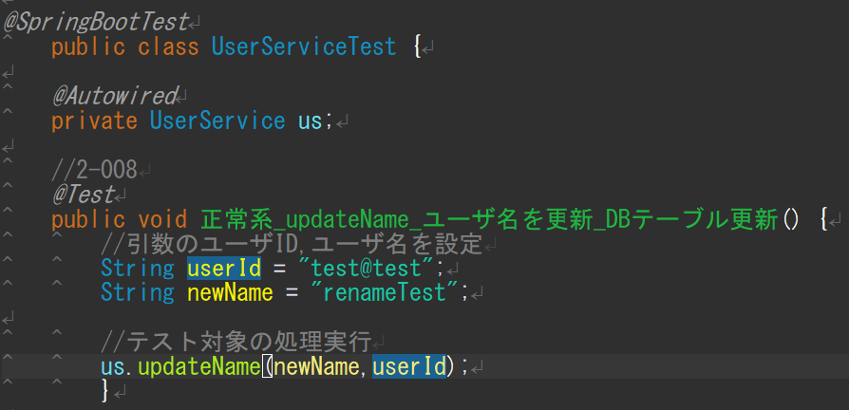

 |  |  | ※DBへのupdate処理はDBUnitで検証すべきだが、DB Unit使用方法の調査時間が取れないため、
 |  |  | メソッド実行前後のDBテーブルを比較して検証する

データベース usersテーブル
メソッド実行前 |  |  |  |  | メソッド実行後
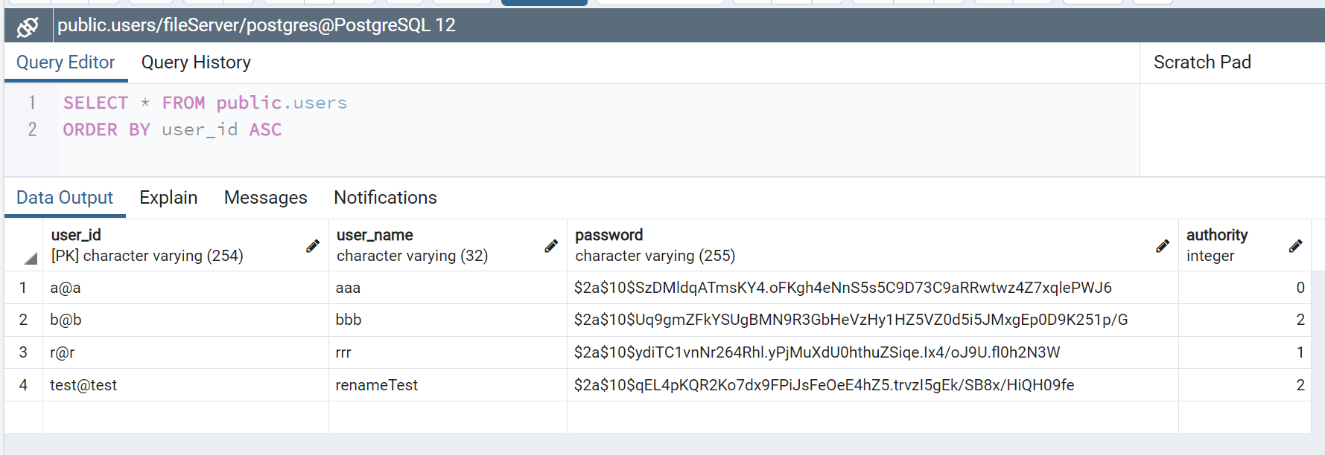

 |  |  |  | →

 |  |  |  |  | user_id [test@test]のuser_nameが[renameTest]に更新されていることを確認

2-009
テスト項目番号 | 2-009
対象クラス | UserService.java
対象メソッド | updatePassword
テスト内容 | String型のuserIdとString型のnewPasswordを受け取り、DBテーブルusersのuser_idに紐づくpasswordがnewPasswordの値に更新される
前提条件 | String型のuserId[test@test]とString型のnewPassword[testtest]をセットする
確認内容 | DBテーブルusersのuser_id[test@test]に紐づくpasswordが更新される |  |  | ※ハッシュ化確認
テストツール | Junit
実施日 | 2020-12-24

●テストメソッド名： |  | 正常系_updatePassword_パスワードを更新_DBテーブル更新

実行結果

テストコード
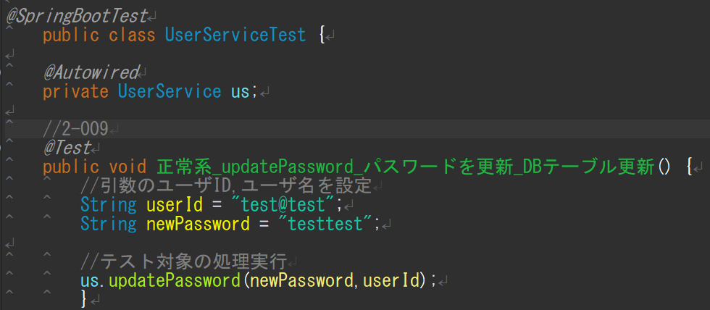

 |  |  | ※DBへのupdate処理はDBUnitで検証すべきだが、DB Unit使用方法の調査時間が取れないため、
 |  |  | メソッド実行前後のDBテーブルを比較して検証する

データベース usersテーブル
メソッド実行前 |  |  |  |  |  | メソッド実行後

 |  |  |  |  | →

 |  |  |  |  |  | user_id [test@test]のpasswordが更新されていることを確認

2-010
テスト項目番号 | 2-010
対象クラス | UserService.java
対象メソッド | findById
テスト内容 | String型のuserIdを受け取り、IDに紐づくユーザ情報をUsersインスタンスに格納して返す
前提条件 | String型のuserId[test@test]をセットする
確認内容 | DBテーブルusersのuser_id[test@test]に紐づくユーザ情報をUsersインスタンスに格納して返す
テストツール | Junit
実施日 | 2020-12-24

●テストメソッド名： |  | 正常系_findById_条件なし_usersテーブルのユーザIDに紐づくレコードを取得

実行結果
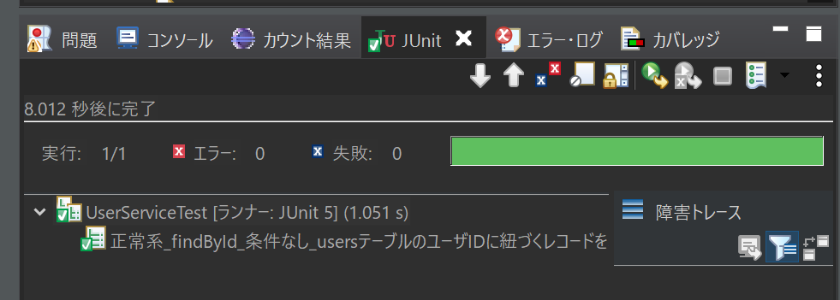

テストコード
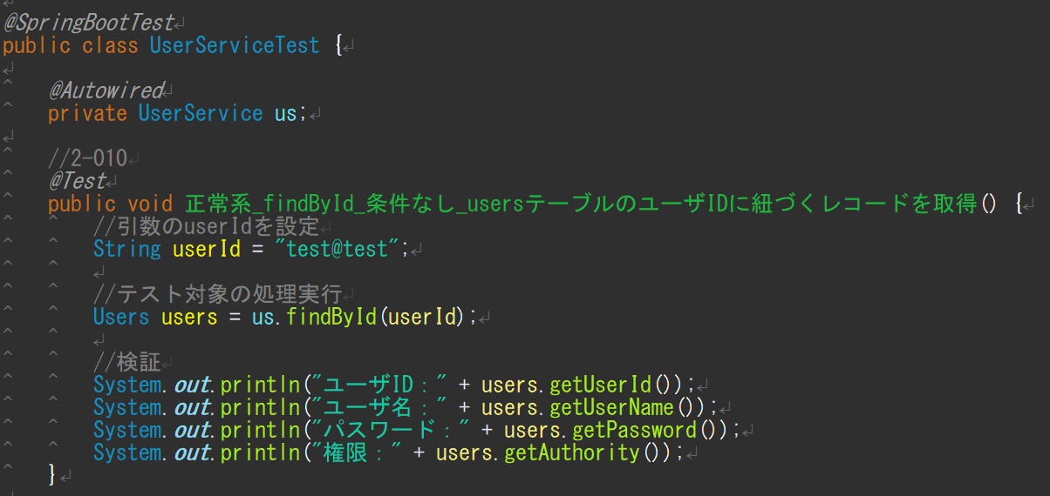

データベース usersテーブル |  |  | コンソール

 |  |  | usersテーブルのuser_id[test@test]に紐づくユーザ情報を取得出来ていることを確認

3-002
テスト項目番号 | 3-002
対象クラス | UserService.java
対象メソッド | findAll
テスト内容 | データベース(テーブルusers)に登録されているユーザ情報users(ユーザID、ユーザ名、ハッシュ化パスワード、権限)を全件取得する
前提条件 | インプットなし
確認内容 | データベース(テーブルusers)に登録されているユーザ情報users(ユーザID、ユーザ名、ハッシュ化パスワード、権限)を全件取得する
テストツール | Junit
実施日 | 2020-12-24

●テストメソッド名： |  | 正常系_findAll_条件なし_usersテーブル全件リスト

実行結果

テストコード
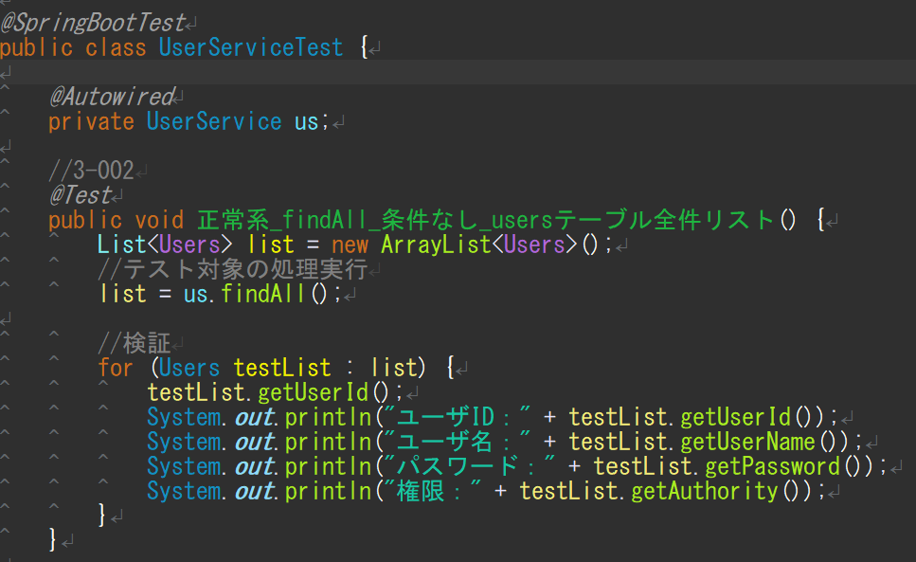

データベース usersテーブル |  |  | コンソール
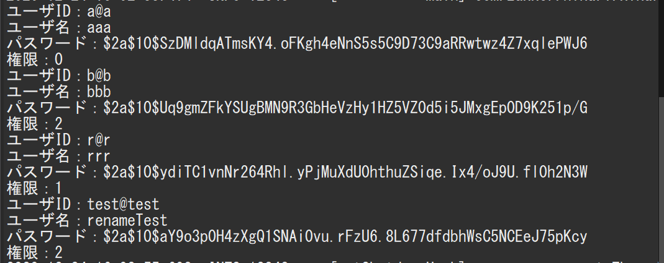

 |  |  | usersテーブルに登録されている全ユーザ情報を取得出来ていることを確認

3-004
テスト項目番号 | 3-004
対象クラス | UserService.java
対象メソッド | updateAuthority
テスト内容 | 引数String型のupdateIdとint型のnewAuthorityを取得し、データベース(usersテーブル)のuser_id=updateIdに紐づくauthorityを更新する
前提条件 | 引数String型のupdateId[test@test]とint型のnewAuthority[1]をセットする
確認内容 | データベース(usersテーブル)のuser_id=updateIdに紐づくauthorityを更新する
テストツール | Junit
実施日 | 2020-12-24

●テストメソッド名： |  | 正常系_updateAuthority_条件なし_usersテーブルのIDに紐づく権限を変更

実行結果

テストコード
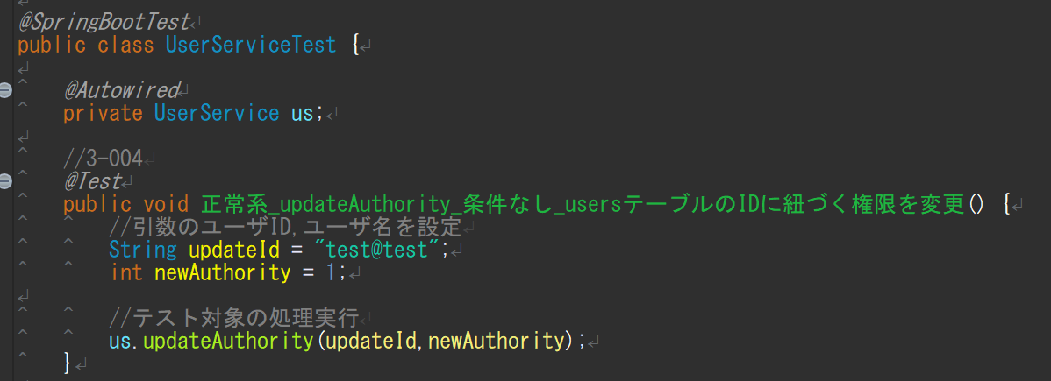

データベース usersテーブル
メソッド実行前 |  |  |  | メソッド実行後
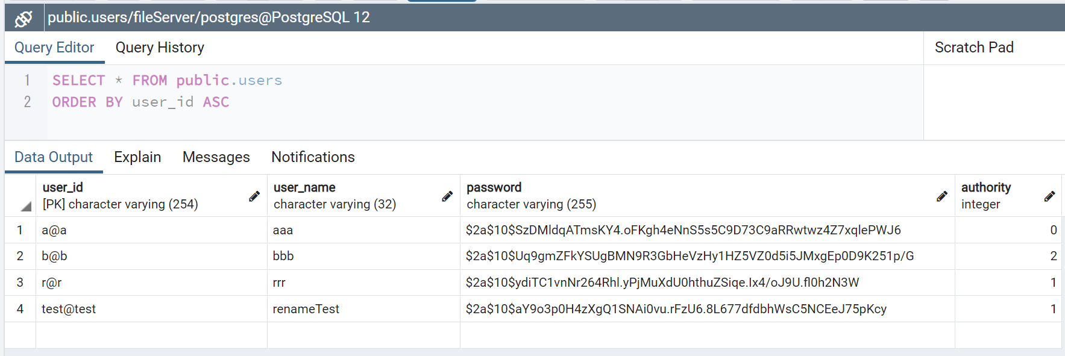

 |  |  | →

 |  |  |  | user_id [test@test]のauthorityが１に更新されていることを確認

3-006
テスト項目番号 | 3-006
対象クラス | UserService.java
対象メソッド | delete
テスト内容 | 引数String型のdeleteIdを取得し、データベース(usersテーブル)のuser_id=deleteIdに紐づくユーザレコードを削除する
前提条件 | 引数String型のdeleteId[test@test]をセットする
確認内容 | データベース(usersテーブル)のuser_id=updateIdに紐づくレコードを削除する
テストツール | Junit
実施日 | 2020-12-24

●テストメソッド名： |  | 正常系_delete_条件なし_usersテーブルのIDに紐づくレコードを削除

実行結果
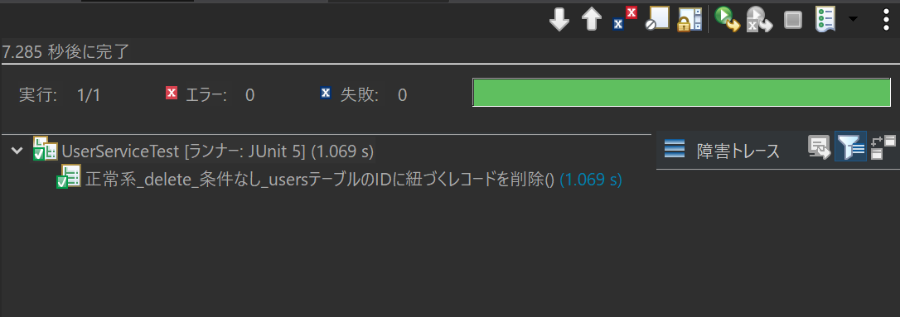

テストコード
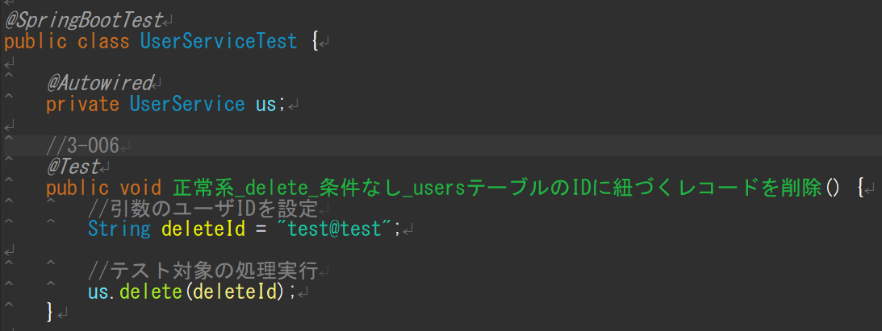

データベース usersテーブル
メソッド実行前 |  |  |  | メソッド実行後

 |  |  | →

 |  |  |  | user_id [test@test]のレコードが削除されていることを確認

カバレッジ
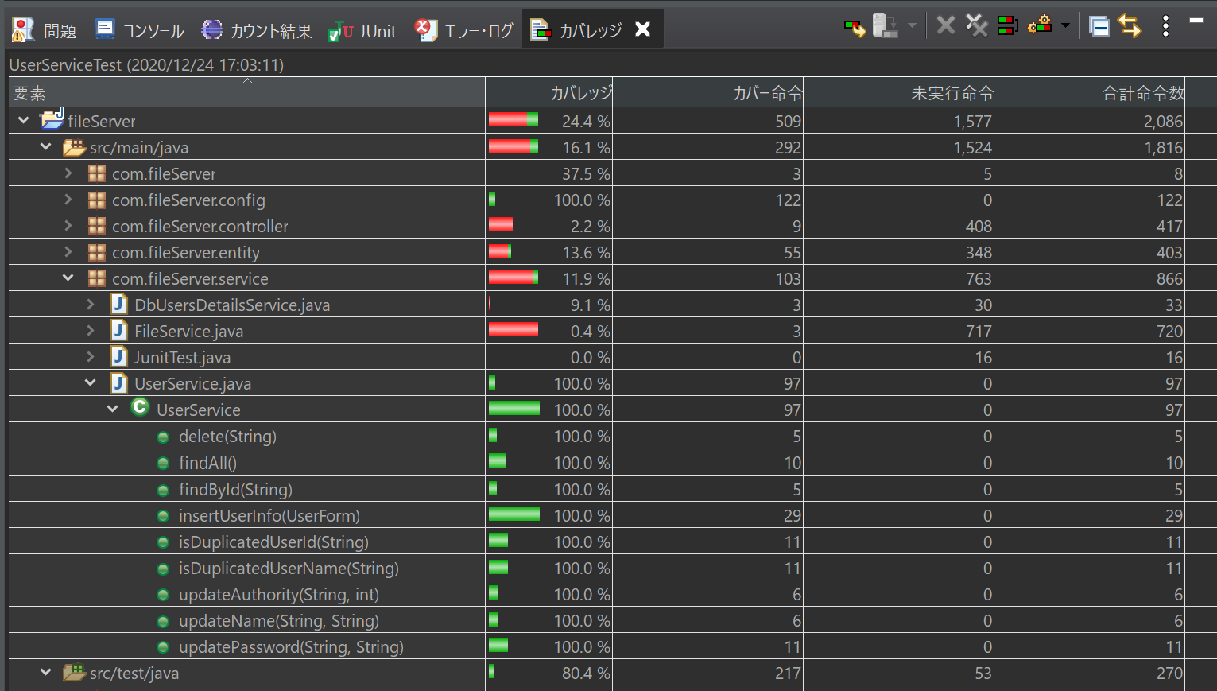
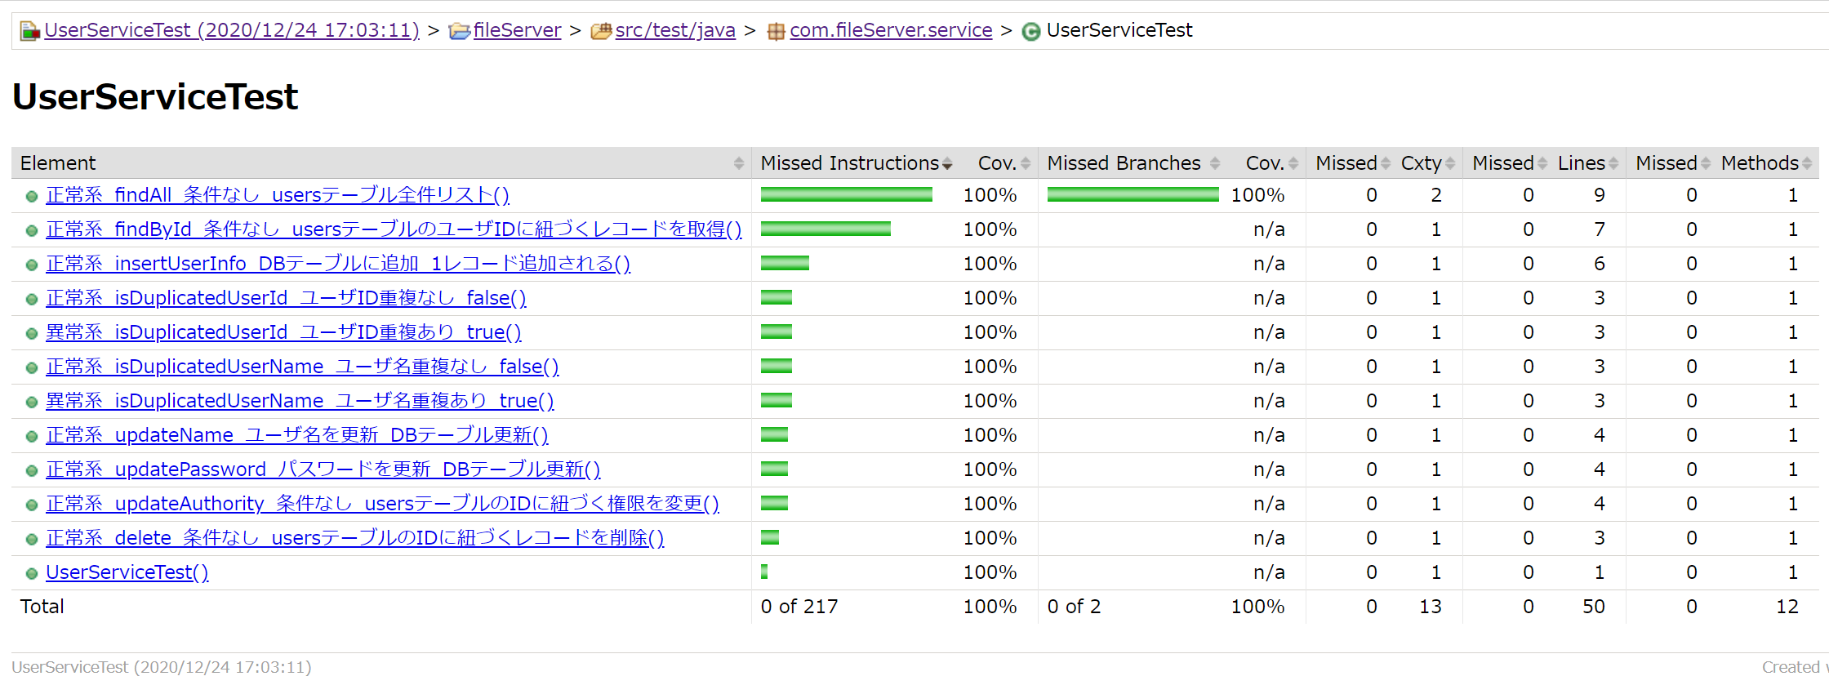
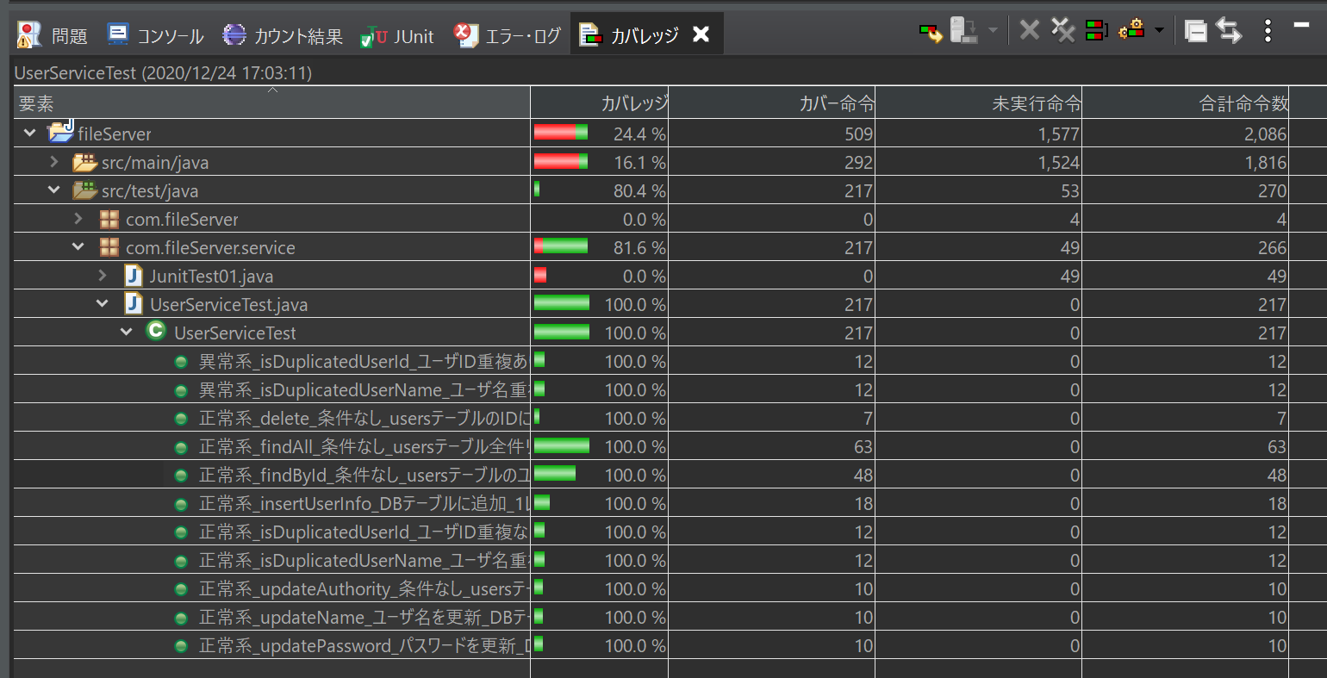
UserServiceTest.java
 | エクスポート版
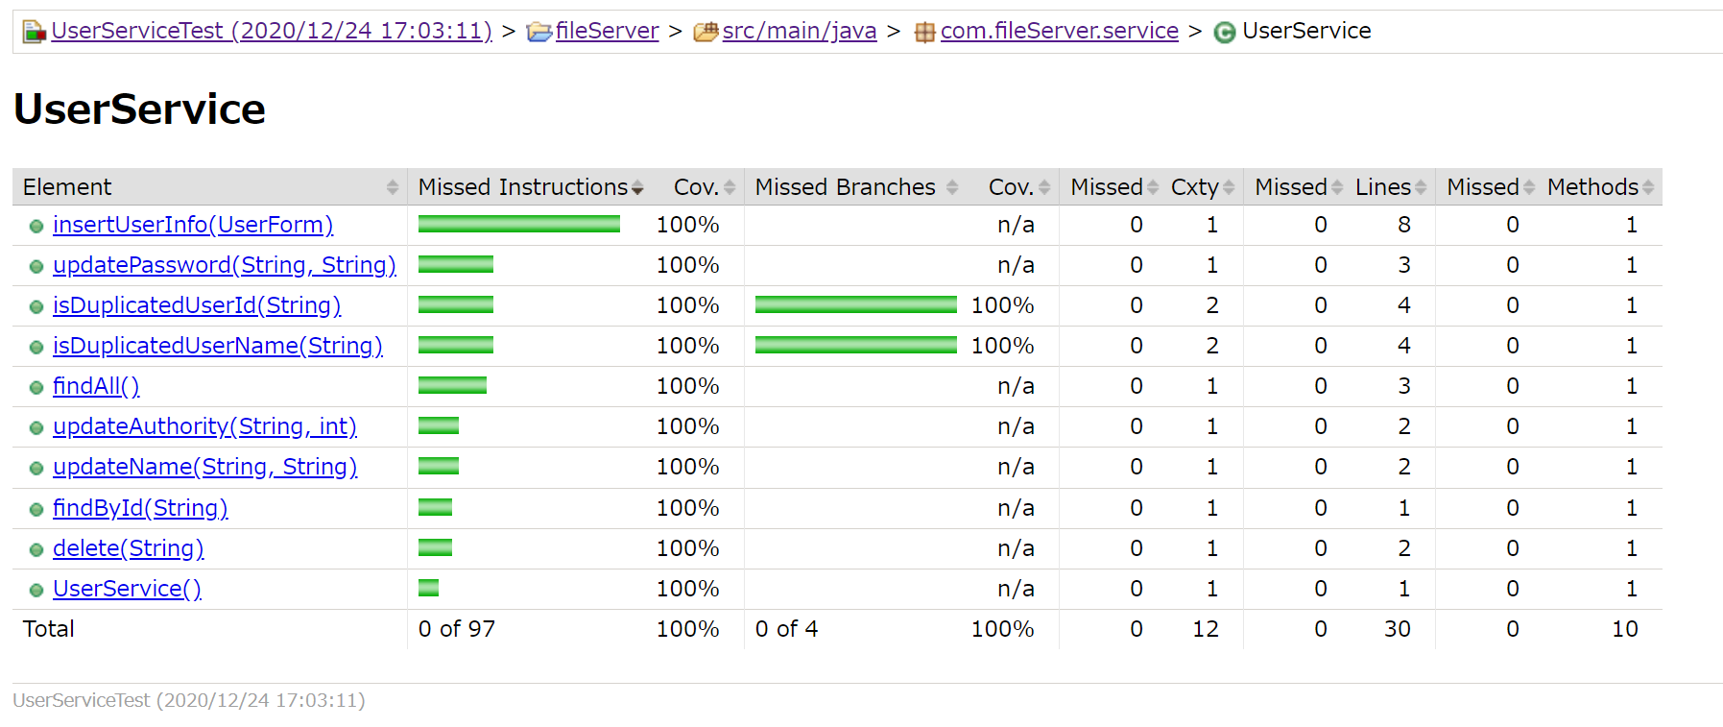

UserService.java

memo_全実行
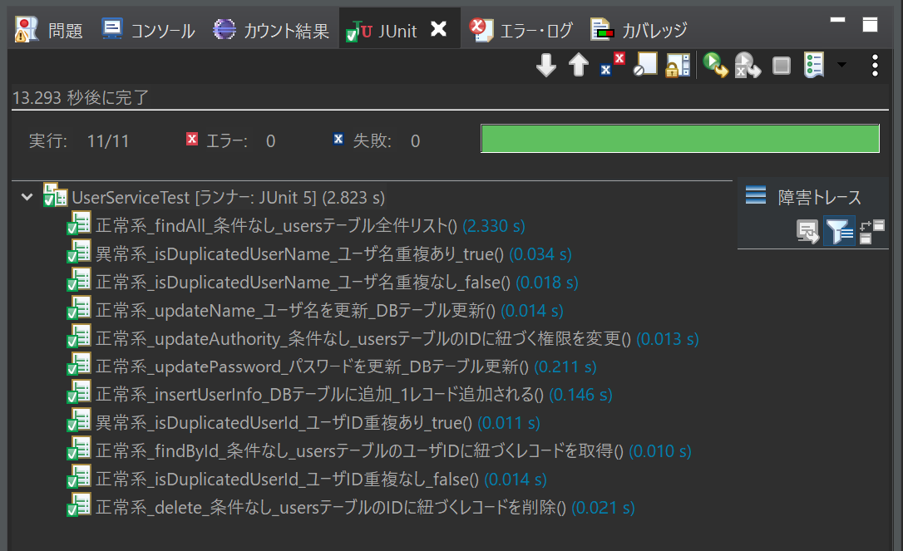
memo
●UserService.java
全テストメソッド実行用データ
(実行前)
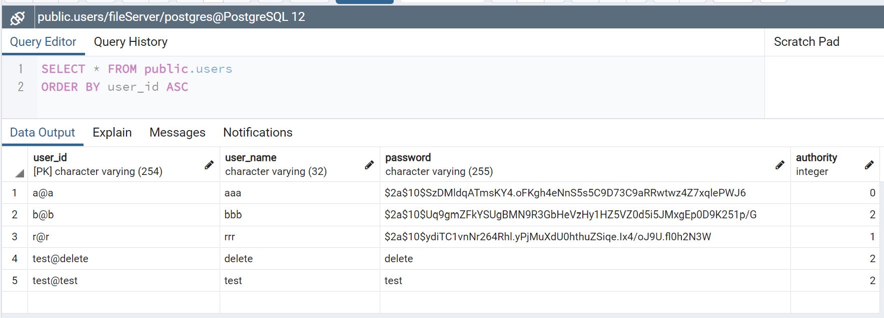

(実行後)

実行結果

